상품제안서
정년 송공 장기근속 사진상패 PH374 | 상품코드: F32433

 |  |  |  |  |  |  | 02-412-0044 | www.easy1.co.kr
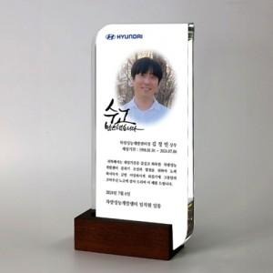

【상세/제작정보】

【인쇄/포장옵션】 | 풀칼라 / OPP(비닐)

【공급단가】 | 수량 | 1~ | 10~ | 30~ | 50~ | 100~
*VAT별도 | 단가 | 132,000원 | 129,800원 | 126,500원 | 124,300원 | 121,000원

【상품 URL】 | https://easy1.co.kr:443/src/goods_detail.php?gdno=32433

